적금상품
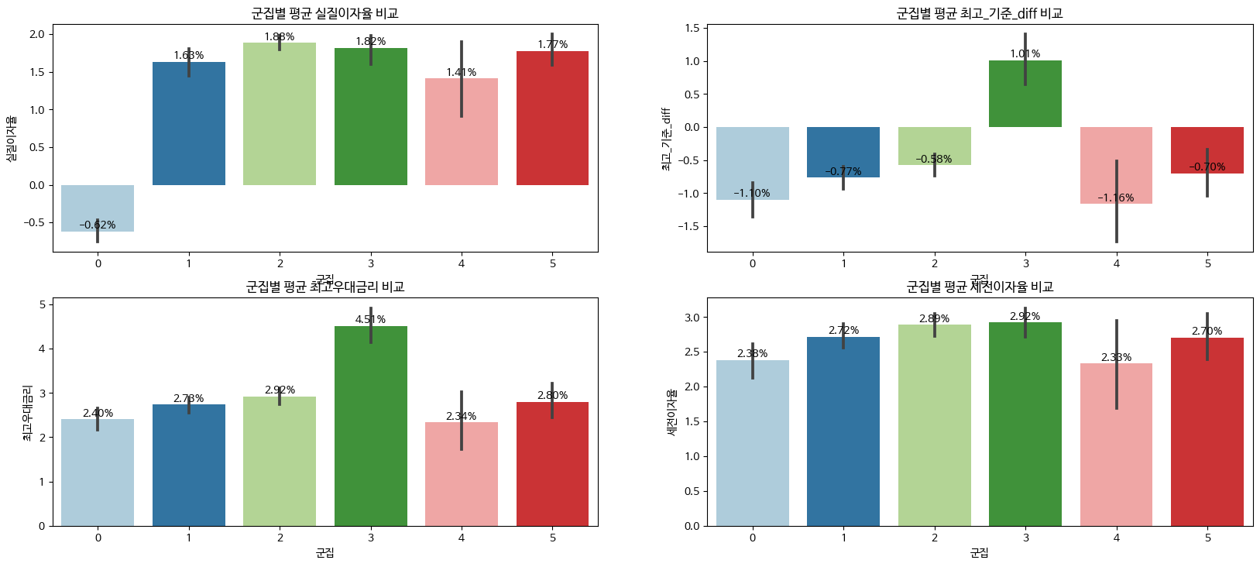
6개월
군집 특성 | 특성 특징 | 0 | 1 | 2 | 3 | 4 | 5
상품수 |  | 23 | 58 | 101 | 26 | 15 | 28
평균 실질이자율 | 0번 군집 제외한 모든 군집 + 값으로 차이가 크지 않음 | 가장 낮음 (마이너스) | 차이 없음 | 가장 높음 | 차이 없음 | 차이 없음 | 차이 없음
평균 최고_기준_diff | 3번 군집 제외한 모든 군짐 - 값 | 낮음 | 차이 없음 | 차이 없음 | 가장 높음 (플러스값) | 가장 낮음 (마이너스) | 차이 없음
평균 최고우대금리 | 3번 군집 제외한 모든 군칩 차이 없음 | 차이 없음 | 차이 없음 | 차이 없음 | 가장 높음 | 차이 없음 | 차이 없음
평균 세전이자율 | 군집별로 큰 차이를 보이지 않음 | 낮음 | 차이 없음 | 차이 없음 | 가장 높음 | 가장 낮음 | 차이 없음
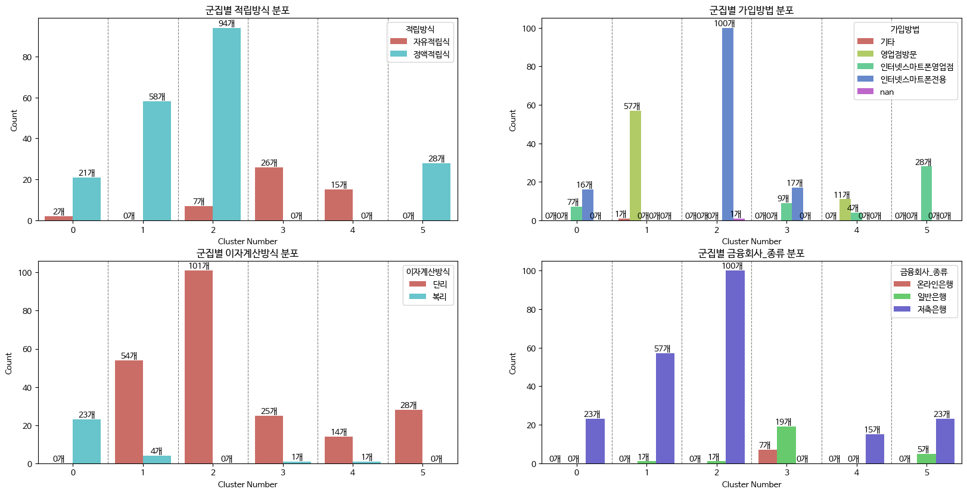
적립방식 | 자유적립 / 정액적립 | 2/21 | 모두 정액 | 7/94 | 모두 자유 | 모두 자유 | 모두 정액
가입방법 | 영업점 / 모두가능 / 인터넷&스마트폰 | 0/7/16 | 영업점 | 인터넷 전용 | 0/9/17 | 0/11/4 | 모두 가능
이자계산방식 | 단리 / 복리 | 모두 복리 | 54/4 | 모두 단리 | 25/1 | 14/1 | 모두 단리
금융회사 종류 | 온라인/일반/저축 | 모두 저축 | 모두 저축 (1개 은행) | 모두 저축 (1개 : 은행) | 모두 시중은행 (온 : 5 / 일반 : 23) | 모두 저축 | 은행 : 5 저축 : 23

군집별 특성 |  | 저축 은행 상품으로 모두 복리이며 실질 이자율이 가장 낮음 (마이너스) | 저축은행 상품으로 정액적립 방식 영업점 가입 | 저축은행 상품으로 실질 이자율이 높으며 인터넷으로 가입 | 최고우대금리, 세전 이자율이 가장 높은 군집 모두 자유 적립방식 모두 시중은행 상품 | 저축 은행 상품으로 자유 적금이며 세전 이자율이 가장 낮고 기준금리와의 차이가 가장 낮음 | 정액 적립방식 모든것으로 가입가능 단리식 방법

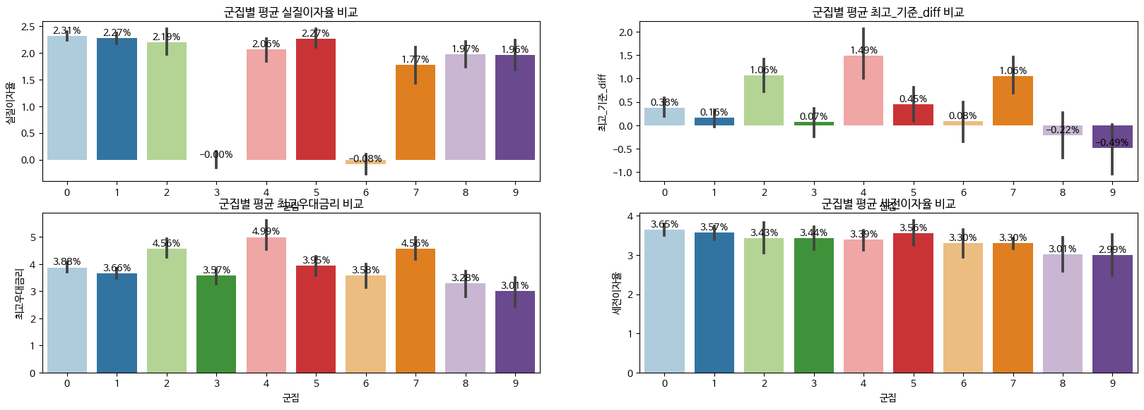
12개월
군집 특성 | 특성 특징 | 0 | 1 | 2 | 3 | 4 | 5 | 6 | 7 | 8 | 9
상품수 |  | 120 | 84 | 20 | 27 | 20 | 29 | 26 | 25 | 22 | 15
평균 실질이자율 | 3,6 제외한 모든 군집 차이가 크지는 않음 | 높음 | 높음 | 높음 | 매우 낮음 | 차이 없음 | 가장 높음 | 가장 낮음 | 낮음 | 낮음 | 낮음
평균 최고_기준_diff | 군집별 차이가 꽤 존재 | 보통 | 낮음 | 높음 | 낮음 | 가장 높음 | 보통 | 낮음 | 높음 | 매우낮음 | 가장 낮음
평균 최고우대금리 | 큰 차이는 아니지만 군집별 차이존재 | 보통 | 보통 | 높음 | 보통 | 가장 높음 | 보통 | 보통 | 높음 | 낮음 | 가장 낮음
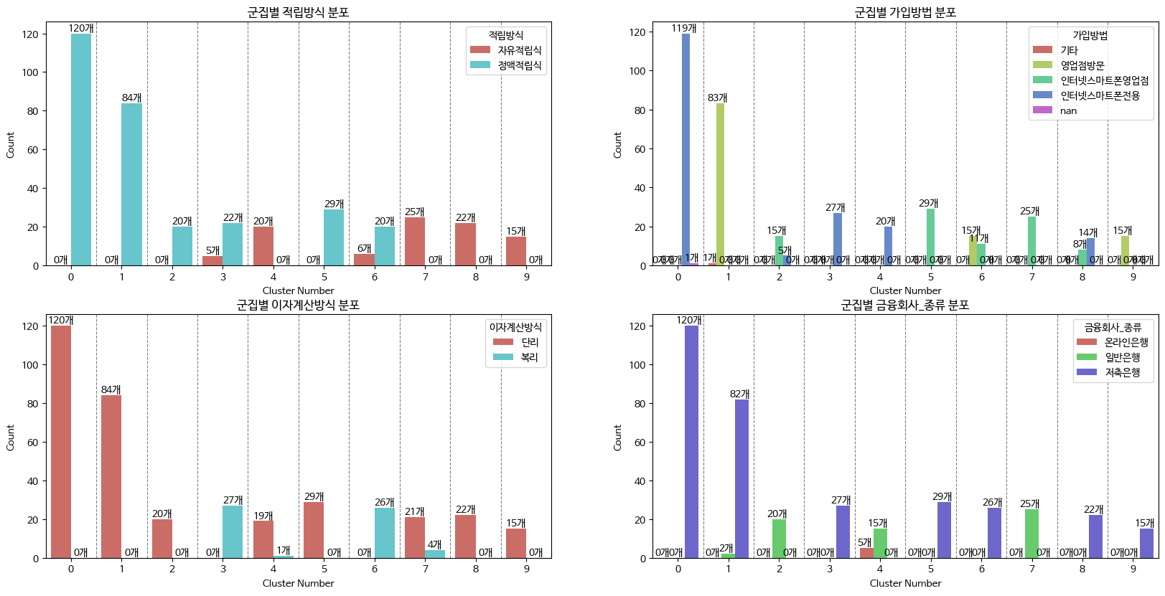
평균 세전이자율 | 군집별 차이없음 | 가장 높음 | 차이 없음 | 차이 없음 | 차이 없음 | 차이 없음 | 차이 없음 | 차이 없음 | 차이 없음 | 차이 없음 | 가장 낮음
적립방식 | 자유적립 / 정액적립 | 모두 정액 | 모두 정액 | 모두정액 | 5/22 | 모두 자유 | 모두 정액 | 6/20 | 모두 자유 | 모두 자유 | 모두 자유
가입방법 | 영업점 / 모두가능 / 인터넷&스마트폰 | 모두 인터넷 | 모두 영업점 | 0/15/5 | 모두 인터넷 | 모두 인터넷 | 모두 가능 | 15/11/0 | 모두 가능 | 0/8/14 | 모두 영업점
이자계산방식 | 단리 / 복리 | 모두 단리 | 모두 단리 | 모두 단리 | 모두 복리 | 모두 단리 | 모두 단리 | 모두 복리 | 21/4/ | 모두 단리 | 모두 단리
금융회사 종류 | 온라인/일반/저축 | 모두 저축 | 6/82 | 모두 일반 | 모두 저축 | 모두 시중 (온 : 5, 일반 :15) | 모두 저축 | 모두 저축 | 모두 일반 | 모두 저축 | 모두 저축

군집별 특성 |  | 모두 저축은행 상품으로 세전 이자율이 가장 높고 정액 적립, 단리 방식을 따름 | 모두 영업점 가입상품이며 정액 적립, 단리방식을 따름 | 모두 시중 은행 상품이며 정액 적립, 단리 방식을 따르며 이자율이 평균적으로 높음 | 모두 저축은행 상품 복리 상품으로 이자율이 낮은편 인터넷 가입방식 | 모두 시중은행 상품 우대 금리가 높은 상품이 많음 단리 계산, 인터넷 가입 | 모두 저축은행 상품 실질 이자율이 가장 높음 모두 정액, 단리 상품 가입 방식은 모두 가능 | 모두 저축은행 상품 실질 이자율이 가장 낮고 우대 이율도 낮은편 모두 복리 상품 | 모두 일반은행 상품 자유 적립식이며 우대 이율이 높은 편 | 모두 저축은행 상품 실질 이자율과 우대 금리도 낮은편에 속함 단리 방식을 따름 | 모두 저축은행 상품으로 실질 이자율 및 우대 금리가 매우 낮음 영업점 상품이며 단리 상품 자유 적립식

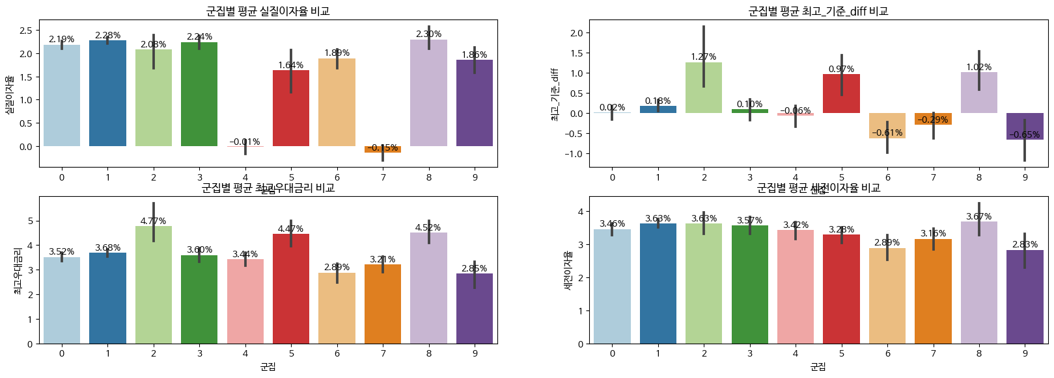
24개월
군집 특성 | 특성 특징 | 0 | 1 | 2 | 3 | 4 | 5 | 6 | 7 | 8 | 9
상품수 |  | 80 | 108 | 11 | 25 | 25 | 19 | 18 | 21 | 13 | 14
평균 실질이자율 | 4, 7 번 군집만 크게 차이남 | 높음 | 높음 | 높음 | 높음 | 완전 낮음 | 보통 | 보통 | 가장낮음 | 가장높음 | 보통
평균 최고_기준_diff | 군집별 큰 차이를 보임 | 낮음 | 낮음 | 가장높음 | 낮음 | 낮음 | 높음 | 완전 낮음 | 낮음 | 높음 | 가장 낮음
평균 최고우대금리 | 몇 군집(2,5,8)만 큰 값을 보임 | 보통 | 보통 | 가장 높음 | 보통 | 보통 | 높음 | 낮음 | 보통 | 높음 | 가장 낮음
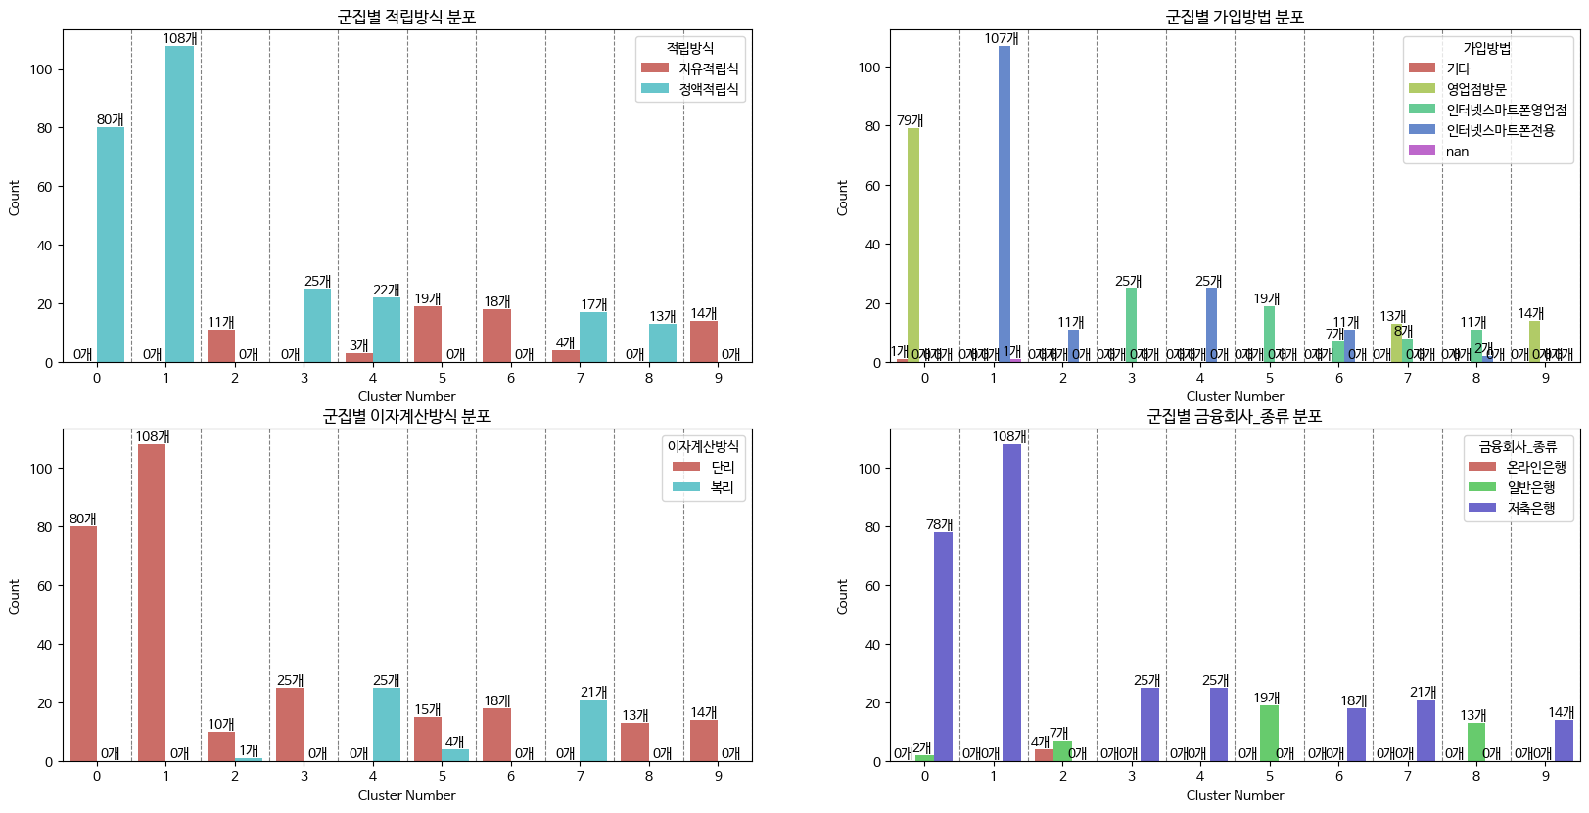
평균 세전이자율 | 큰차이는 없음 | 보통 | 보통 | 보통 | 보통 | 조금 낮음 | 조금 낮음 | 조금 낮음 | 낮음 | 가장 높음 | 가장 낮음
적립방식 | 자유적립 / 정액적립 | 모두 정액 | 모두정액 | 모두 자유 | 모두 정액 | 3/22 | 모두 자유 | 모두 자유 | 4/17 | 모두 정액 | 모두 자유
가입방법 | 영업점 / 모두가능 / 인터넷&스마트폰 | 영업점 | 모두 인터넷 | 모두 인터넷 | 모두가능 | 모두인터넷 | 모두가능 | 0/7/11 | 13/8/0 | 모두가능 | 영업점
이자계산방식 | 단리 / 복리 | 모두 단리 | 모두 단리 | 10/1 | 모두 단리 | 모두 복리 | 15/4 | 모두 단리 | 모두 복리 | 모두 단리 | 모두 단리
금융회사 종류 | 온라인/일반/저축 | 2/78 | 저축 | 모두 시중 (온: 4,일반: 7) | 저축 | 저축 | 일반 | 저축 | 저축 | 일반 | 저축

군집별 특성 |  | 모두 정액, 단리 상품으로 영업점 상품 | 모두 저축은행 상품으로 단리, 정액, 인터넷 가입 상품 실질 이자율은 높은편 | 모두 시중은행 상품으로 우대 금리가 높은편 자유 적금이자 인터넷 가입 방법 | 모두 저축은행 상품 단리, 정액 상품 가입은 모두 가능 | 모두 저축은행 상품 이자율은 낮은 편 인터넷 가입상품으로 복리 계산 방식 | 모두 시중 은행 상품 자유 적금 방식이며 세전 이자율은 낮지만 우대 금리는 높은 편 | 모두 저축은행 상품으로 자유 적금 방식이며 단리 상품이고 금리는 낮은편 | 모두 저축은행 상품으로 실질 이자율이 가장 낮음 복리 상품 | 모두 일반 상품으로 실질 이자율이 가장 높음 단리이며 정액 상품 세전 이자율도 가장 높음 | 모두 저축은행 상품으로 세전 이자율, 우대금리가 가장 낮은편, 단리 상품과 영업점

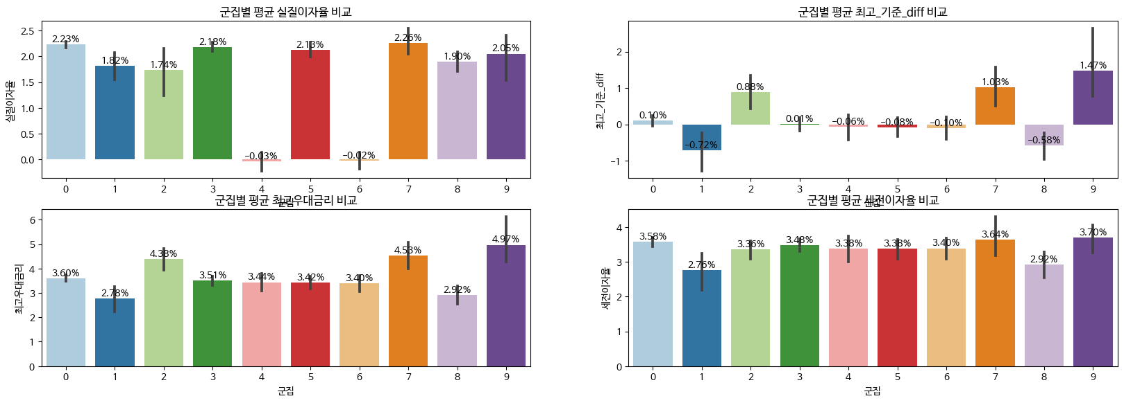
36개월
군집 특성 | 특성 특징 | 0 | 1 | 2 | 3 | 4 | 5 | 6 | 7 | 8 | 9
상품수 |  | 100 | 13 | 17 | 73 | 18 | 21 | 21 | 13 | 16 | 9
평균 실질이자율 | 4,6 군집만 특이하게 낮음 | 높음 | 보통 | 보통 | 높음 | 가장 낮음 | 높음 | 매우 낮음 | 가장 높음 | 보통 | 높음
평균 최고_기준_diff | 군집별 차이가 확실하게 존재 | 낮음 | 가장 낮음 | 높음 | 낮음 | 낮음 | 낮음 | 낮음 | 높음 | 매우낮음 | 가장 높음
평균 최고우대금리 | 군집별 차이가 존재 | 보통 | 가장 낮음 | 높음 | 보통 | 보통 | 보통 | 보통 | 높음 | 낮음 | 가장 높음
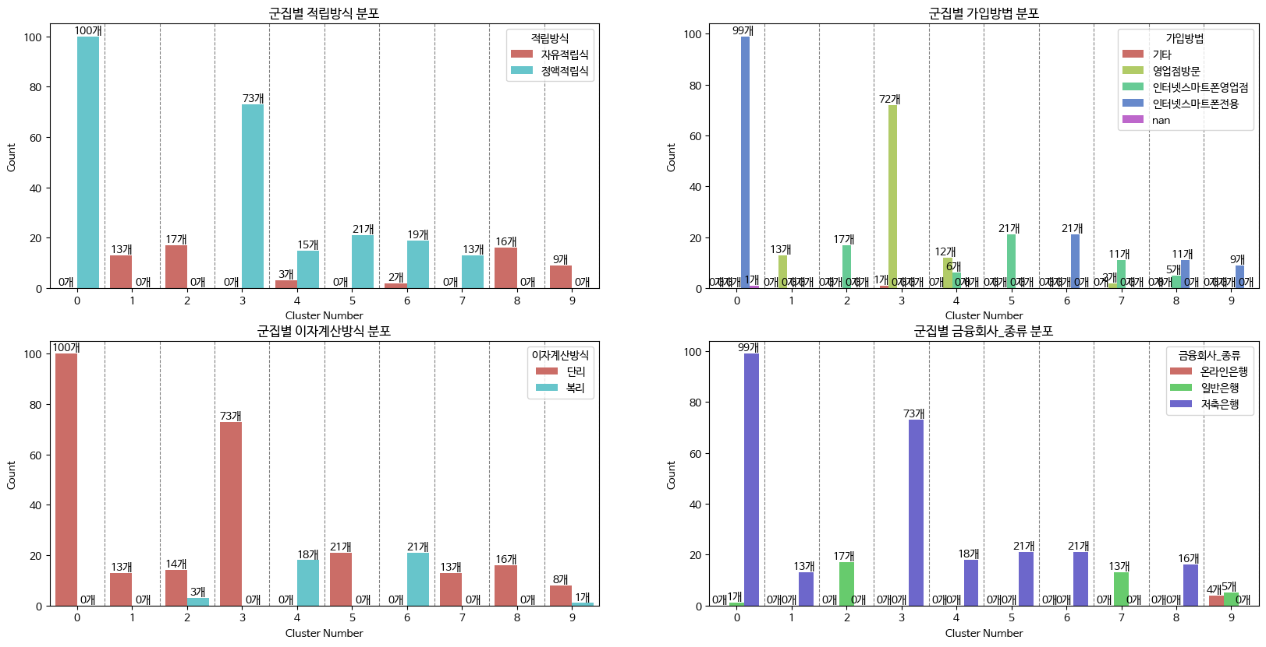
평균 세전이자율 | 별차이 안남 | 보통 | 가장 낮음 | 보통 | 보통 | 보통 | 보통 | 보통 | 높음 | 낮음 | 가장 높음
적립방식 | 자유적립 / 정액적립 | 모두 정액 | 모두 자유 | 모두 자유 | 모두 정액 | 3,15 | 모두 정액 | 2/19 | 모두 정액 | 모두 자유 | 모두 자유
가입방법 | 영업점 / 모두가능 / 인터넷&스마트폰 | 인터넷&스마트폰 | 영업점 | 모두가능 | 영업점 | 12/6/0 | 모두 가능 | 인터넷 스마트폰 | 3/11/0 | 0/5/11 | 인터넷 스마트폰
이자계산방식 | 단리 / 복리 | 모두 단리 | 모두 단리 | 14/3 | 모두 단리 | 모두 복리 | 모두 단리 | 모두 복리 | 모두 단리 | 모두 단리 | 8/1
금융회사 종류 | 온라인/일반/저축 | 1/99 | 모두 저축 | 모두 시중 | 모두 저축 | 모두저축 | 모두저축 | 모두저축 | 모두 시중 | 모두 저축 | 모두 시중 (온: 4, 일반 : 5)

군집별 특성 |  | 모두 단리상품, 정액상품 인터넷, 스마트폰 | 모두 저축은행 상품으로 영업점 가입, 이자율이 낮은편 | 모두 시중은행 상품으로 자유적금이고 가입방식은 따지지 않음 | 모두 저축은행 상품이고 정액 정립이며 단리상품 | 모두 저축은행 상품으로 평균 실질 이자율이 가장낮음 모두 복리상품 | 모두 저축은행 상품으로 모두 정액, 단리 상품으로 가입 방법은 상관없음 | 모두 저축은행 상품으로 온라인 가입 복리상품 | 모두 시중은행 상품으로 실질 이자율이 가장 높고 정액 , 단리상품 | 모두 저축은행 상품으로 이자율이 보통 낮고 자유적금이자 모두 단리임 | 모두 시중은행 상품으로 이자율이 높은편 비대면 방식

